상품제안서
루오딘 디스코 미니 무선 블루투스 스피커 | 상품코드: S38054

 |  |  |  |  |  |  | 02-713-8555 | www.synergygift.co.kr
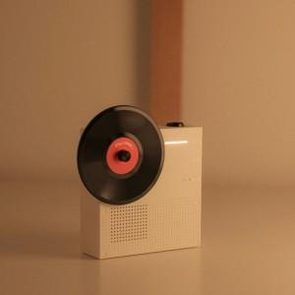 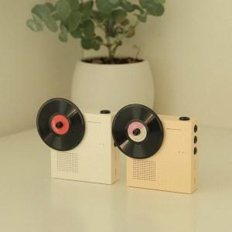 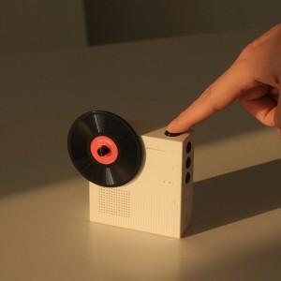

【상세/제작정보】

【인쇄/포장옵션】 | 레이저 / 포장지포장

【공급단가】 | 수량 | 50~ | 100~ | 500~ | 1,000~ | 2,000~
*VAT별도 | 화이트 | 19,300원 | 18,160원 | 17,580원 | 16,730원 | 16,150원
 | 치즈버터 | 19,300원 | 18,160원 | 17,580원 | 16,730원 | 16,150원

【상품 URL】 | https://www.synergygift.co.kr:443/src/goods_detail.php?gdno=38054

